⑤-2請求書（保護者作成）
様式５
対象となる項目を選択してください。
（請求先）茨木市長
 | 施設等利用費請求書（償還払い用）
 |  |  |  |  |  |  |  |  |  |  |  |  |  |  |  |  |  |  |  |  |  | 請求日 令和 年 月 日
 | の施設等利用費

 | 私は、子ども・子育て支援法第30条の11第1項の規定に基づき、施設等利用費の給付について、下記の通り請求しますので、指定する償還払いの振込先口座に振り込んでください。なお、施設等利用費の審査に当たり、次の事項に同意します。
 |  | 1 |  | 請求者と認定子どもが、茨木市内に居住していることを市が住民基本台帳で確認すること
 |  | 2 |  | 利用状況及び利用料の支払い状況を茨木市が対象施設に確認すること
 |  | 3 |  | 課税状況等を茨木市が確認すること
 |  | 4 |  | 利用給付に関する申請内容に虚偽及び事実と異なる報告があった場合、施設等利用費を返還すること
太枠内を記入してください
記入見本を参考に、色付きセルを埋めてください。
 | 1 施設等利用給付認定保護者情報(請求者)
 | ※利用額、請求金額等を確認の上、署名または記名押印してください。
 | フリガナ |  |  |  |  |  |  |  |  |  |  | 認定 子どもとの 続柄 例：父、母など |  |  |  |  | 保護者生年月日 |  | 昭和 ・ 平成 |  |  |  |  | 年 |  | 月 | 日
 | 保護者氏名 |  |  |  |  |  |  |  |  |  | ㊞ |  |  |  |  |  | 現住所
 |  |  |  | ※自署の場合は押印不要です。
 |  |  |  | ※3の振込先は上記請求者と同じにしてください。 |  |  |  |  |  |  |  |  |  |  |  |  | 電話（連絡がつきやすい番号） |  | 父 母 その他（ ） |  |  |  |  |  | － －

 | 2 認定子ども情報（認定子どもが複数いる場合は、認定子どもごとに申請してください。）
 | 法第30条の4の認定 （施設等利用給付認定） |  |  |  |  |  |  |  |  |  |  | 幼稚園・認定こども園に在籍している場合は、施設名を記入してください⇒
 | 子ども生年月日 |  |  |  | 平成 ・ 令和 |  |  |  |  |  | 年 |  | 月 | 日 |  | フリガナ
 | 今回請求月分の期間における住所状況 |  |  |  |  |  |  |  |  |  |  |  |  |  |  | 子ども氏名
 |  |  | 現住所のとおり |  |  |  |  |  |  | 転入した |  |  | 転出した
 |  |  |  |  |  |  |  | 転入または転出に該当した場合は転入日・転出日を記入⇒ |  |  |  |  |  |  |  |  |  | 令和 | 年 |  | 月 |  | 日

 | 3 振込先（１で記入した施設等利用給付認定保護者（請求者）名義の口座を記入してください。）（※1）
 | 銀行名 ⇒ |  |  |  |  |  |  |  |  |  |  | 支 店 ⇒ |  | コード |  |  |  |  |  | （フリガナ）
 |  |  |  |  |  |  |  |  |  |  |  |  |  | 名 称 |  |  |  |  |  | 口座名義人 ⇒
 | 預金種別 ⇒ |  |  |  | 普 通 |  |  |  | 当 座 |  |  | 口座番号 ⇒
 | ※1 |  | 口座については、間違いが無いよう、正確に記入し、振込まで解約等しないでください。

 | 4 請求金額（当該施設分）
 | 利用年月 |  |  |  |  |  | 施設に支払った金額 （ａ） 無償化対象額 |  |  |  | 上限額 （ｂ） |  |  |  | 請求額 ※4 （ｃ）
 | 令和 |  |  | 年 |  | 月 | ※2 提供証明書 ・領収証 のとおり |  |  |  | ※3のとおり |  |  |  | ａ又はｂのいずれか少ない額
 | 令和 |  |  | 年 |  | 月
 | 令和 |  |  | 年 |  | 月
 | ※2 |  | 支払ったことを証明する書類（提供証明書・領収証）をすべて添付してください。
 |  |  | 添付された書類に基づき、無償化対象額を計算します。

 | ※3 ①法第30条の4の認定種別が第2号の場合は月額37,000円、第3号の場合は月額42,000円となります。月途中で認定期間が終了する場合等は日割りとなります。
 | （複数施設を利用した場合は、月額の利用金額の合計又は上限額のいずれか少ない額が対象額となります。）
 | ②幼稚園等の在園児で、認可外施設等を利用される場合の上限額は次のとおりです。
 | 預かり保育の無償化月額限度額（第2号11,300円、第3号16,300円）－預かり保育の無償化月額給付額で算出された額。なお、幼稚園等在園児については、
 | 在籍している幼稚園等が預かり保育を実施していない場合又は預かり保育が十分な水準でない場合（教育時間を含む平日の預かり保育の提供時間数が
 | 8時間未満又は年間開所日数200日未満）に限り、本請求が可能です。
 | ※4 請求額は、上記算出方法に基づき市において計算を行い、振込額をもって決定額とします。

【記入見本】
認可外保育施設（ベビーシッター含む）,一時預かり事業,病児保育事業,ファミリーサポートセンター事業用
茨木市
記入見本及びフロー
日付は空白で提出してください。
自署の場合は押印不要です。
・・・
・
（請求先）茨木市長
 | 施設等利用費請求書（償還払い用）
 |  |  |  |  |  |  |  |  |  |  |  |  |  |  |  |  |  |  |  |  |  |  |  |  | 請求日 年 月 日

茨木
 | 1 施設等利用給付認定保護者情報(請求者)
 | フリガナ |  | イバラキ タロウ |  |  |  |  |  |  |  | 認定 子どもとの 続柄 例：父、母など |  |  |  | 父 |  |  | 保護者生年月日 |  |  |  | 昭和 ・ 平成 |  |  |  |  | 60 | 年 | 3 | 月 | 1 | 日
 | 保護者氏名 |  | ※同一にしてください！！ 茨木 太郎 |  |  |  |  |  | ㊞ |  |  |  |  |  |  |  |  | 現住所 |  |  |  | 茨木市○○町○○番○○号
 |  |  | ※自署の場合は押印不要です。
 |  |  | ※3の振込先は請求者と同じにしてください。 |  |  |  |  |  |  |  |  |  |  |  |  |  |  | 電話（連絡がつきやすい番号） |  |  |  | 父 母 その他（ ） |  |  |  |  |  |  | 090 －XXXX －XXXX
請求の種類によっては、この部分はありません。
 | 2 認定子ども情報（認定子どもが複数いる場合は、認定子どもごとに申請してください。）
 | 法第30条の4の認定 （施設等利用給付認定） |  |  |  | 2号 |  |  |  |  |  | 幼稚園・認定こども園に在籍している場合は、施設名を記入してください⇒ |  |  |  |  |  |  |  |  |  | ○○幼稚園
 | 子ども生年月日 |  |  | 平成 ・ 令和 |  |  |  | 27 | 年 |  | 4 | 月 | 3 | 日 |  |  | フリガナ |  |  |  | イバラキ ハナコ
 | 今回請求月分の期間における住所状況 |  |  |  |  |  |  |  |  |  |  |  |  |  |  |  | 子ども氏名 |  |  |  | 茨木 花子
 | ☑ | 現住所のとおり |  |  | □ |  | 転入した |  |  | □ |  | 転出した
 |  |  |  |  | 転入または転出に該当した場合は転入日・転出日を記入⇒ |  |  |  |  |  |  |  |  |  |  |  |  |  | 令和 |  |  | 年 |  | 月 |  | 日

ゆうちょ以外の銀行の場合
 | 3 振込先（１で記入した施設等利用給付認定保護者（請求者）名義の口座を記入してください。）（※1）
 | 銀行名 ⇒ |  | ○○銀行 |  |  |  |  |  |  |  | 支 店 ⇒ |  |  | コード |  |  | 9 |  | 9 | 9 |  |  | （フリガナ） |  |  |  | イバラキ タロウ
 |  |  |  |  |  |  |  |  |  |  |  |  |  | 名 称 |  |  | ○○支店 |  |  |  |  |  | 口座人名義 ⇒ |  |  |  | ※同一にしてください！！ 茨木 太郎
 | 預金種別 ⇒ |  | ☑ | 普 通 | □ | 当 座 |  |  |  |  | 口座番号 ⇒ |  |  | 5 |  | 5 | 5 |  | 5 | 5 |  | 5 | 5
いずれか
コードは、記号の２桁目と３桁目の数字の最後に【８】をつける
記号番号 １１９４０ － １２３４５６７１ の場合
ゆうちょ銀行の場合
 | 銀行名 ⇒ |  | ゆうちょ銀行 |  |  |  |  |  |  |  | 支 店 ⇒ |  |  | コード |  |  | 1 |  | 9 | 8 |  |  | （フリガナ） |  |  |  | イバラキ タロウ
 |  |  |  |  |  |  |  |  |  |  |  |  |  | 名 称 |  |  | 一九八店 |  |  |  |  |  | 口座人名義 ⇒ |  |  |  | ※同一にしてください！！ 茨木 太郎
 | 預金種別 ⇒ |  | ☑ | 普 通 | □ | 当 座 |  |  |  |  | 口座番号 ⇒ |  |  | 1 |  | 2 | 3 |  | 4 | 5 |  | 6 | 7
口座番号は、番号の最後の【１】を抜いて記入してください。
記号番号 １１９４０ － １２３４５６７１ の場合

認可外保育施設（ベビーシッター含む）,一時預かり事業,病児保育事業,ファミリーサポートセンター事業用
※無償化の給付を受けるには、施設等利用給付２号（３号）認定を受けている必要があります。
支払いフローについて

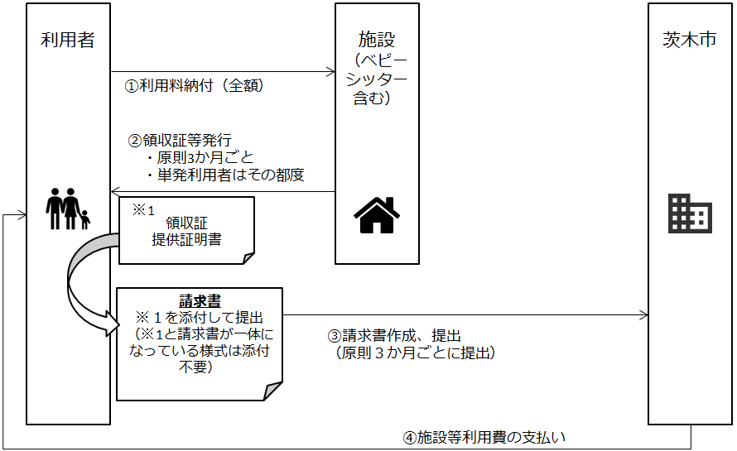
 |  |  |  |  |  |  |  |  |  |  |  |  |  |  |  |  | ①利用者は利用料を全額施設等に納付します。

 |  |  |  |  |  |  |  |  |  |  |  |  |  |  |  |  | ②施設は、領収証・提供証明書を保護者に発行します。

 |  |  |  |  |  |  |  |  |  |  |  |  |  |  |  |  | ③保護者は、請求書を茨木市保育幼稚園事業課に提出します。
 |  |  |  |  |  |  |  |  |  |  |  |  |  |  |  |  | 請求書は、原則利用した事業所等で受け取ったものを提出してください。
 |  |  |  |  |  |  |  |  |  |  |  |  |  |  |  |  | 提出頻度：３か月に１回（四半期ごとに提出）
 |  |  |  |  |  |  |  |  |  |  |  |  |  |  |  |  | 提出期限：★10月～12月分⇒1月15日まで ★1月～3月分⇒4月15日まで
 |  |  |  |  |  |  |  |  |  |  |  |  |  |  |  |  | ★4月～6月分⇒7月15日まで ★7月～9月分⇒10月15日まで
 |  |  |  |  |  |  |  |  |  |  |  |  |  |  |  |  | ※領収証等の発行の関係で、期日までに提出が難しい場合は、書類が揃い
 |  |  |  |  |  |  |  |  |  |  |  |  |  |  |  |  | 次第、ご提出ください。その際は、期限内提出分の支払い（還付）日より
 |  |  |  |  |  |  |  |  |  |  |  |  |  |  |  |  | 遅れる可能性がありますので、ご了承ください。

 |  |  |  |  |  |  |  |  |  |  |  |  |  |  |  |  | ④施設等利用費の支払い（還付）については、請求月（1月、4月、7月、10月）
 |  |  |  |  |  |  |  |  |  |  |  |  |  |  |  |  | の翌月末を予定しております。請求書に記載の口座に誤りがあった場合は、
 |  |  |  |  |  |  |  |  |  |  |  |  |  |  |  |  | 振込みが遅れる場合がありますので、間違えの無いように記載してください。
【問合せ先】
茨木市こども育成部保育幼稚園事業課（市役所南館３階 21番窓口）
（開庁時間 月曜～金曜（祝日除く） 8：45～17：15）
〒567-8505 茨木市駅前三丁目８番13号 ＴＥＬ：072-620-1638（直通）

